项目说明
包名称 | 包描述 |  | 项目层次
platform-base-persist | 持久化包 |  | 底层包 | 子项目war包 | 聚合发布war包
platform-frame-common | 公用组件包 |  | platform-base-persist | platform-web-project-part | platform-web-project
platform-frame-dao | dao层包 |  | platform-frame-common
platform-frame-model | model层包 |  | platform-frame-dao
platform-frame-service | service层包 |  | platform-frame-model
platform-web-project | 主项目包 |  | platform-frame-service
platform-web-project-part | 子项目包 |  | 描述:底层jar包发布根据maven规则发布到相应的jar和war包下。 发布最终war包时子项目war的代码和webapp下的文件(js,jsp)聚合到聚合发布war包中。 聚合发布war包就是最终发布的war包。 注意:子项目war包中的文件和类会覆盖聚合发布war包的类和文件，请使用上层的包名和路径名避免重复。

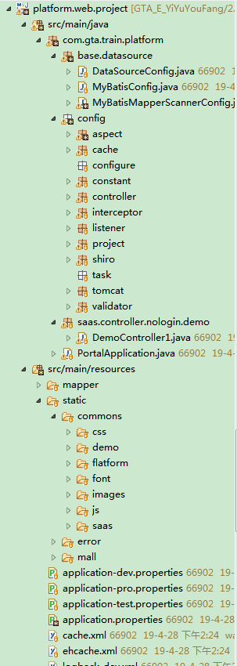
 |  |  | 主项目说明（platform-web-project）
 |  |  | 主项目主要放置整个项目的: 1 项目配置 2 通用模块 3 静态资源 4 页面组件(js,jsp)

 |  | 数据库配置

 |  | 系统配置

 |  |  | 子项目说明（platform-web-project-part）
 |  |  | 子项目主存放实际开发业务模块的controller控制层和jsp页面以及jsp页面 依赖的非公用的js。

 |  | 静态资源
 |  | js自定义组件

 |  | 业务js

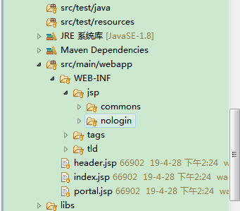
 |  | 公用jsp

 |  | 自定义标签

 |  | 外部依赖包

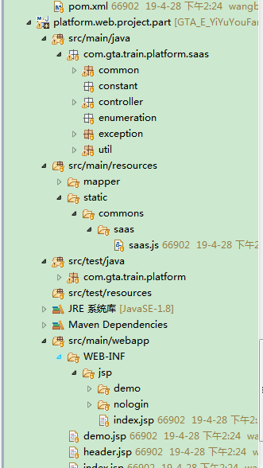

 |  | 子项目controller

 |  | 子项业务js

 |  | 子项目页面

项目修改
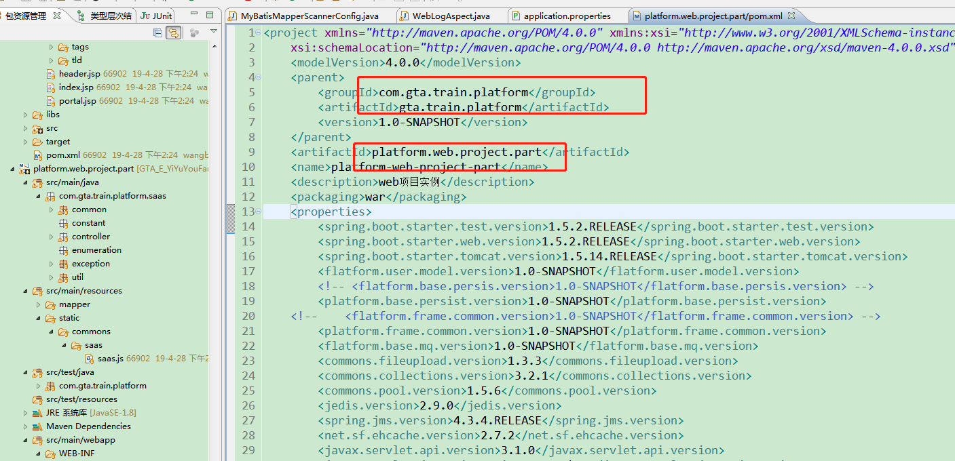
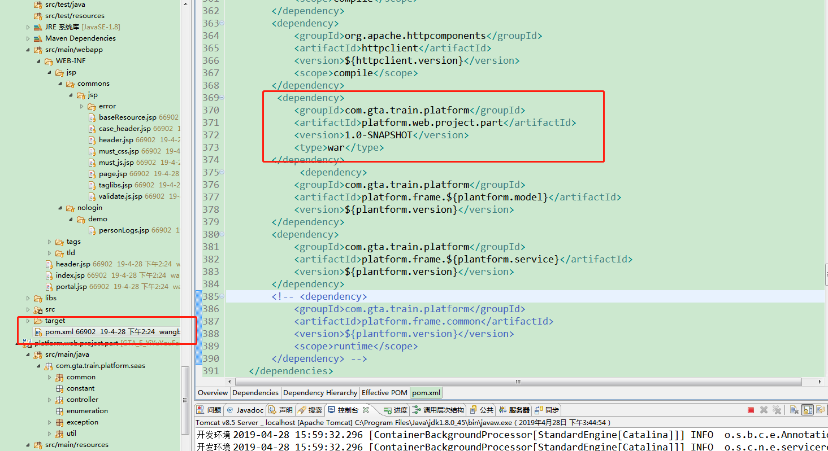
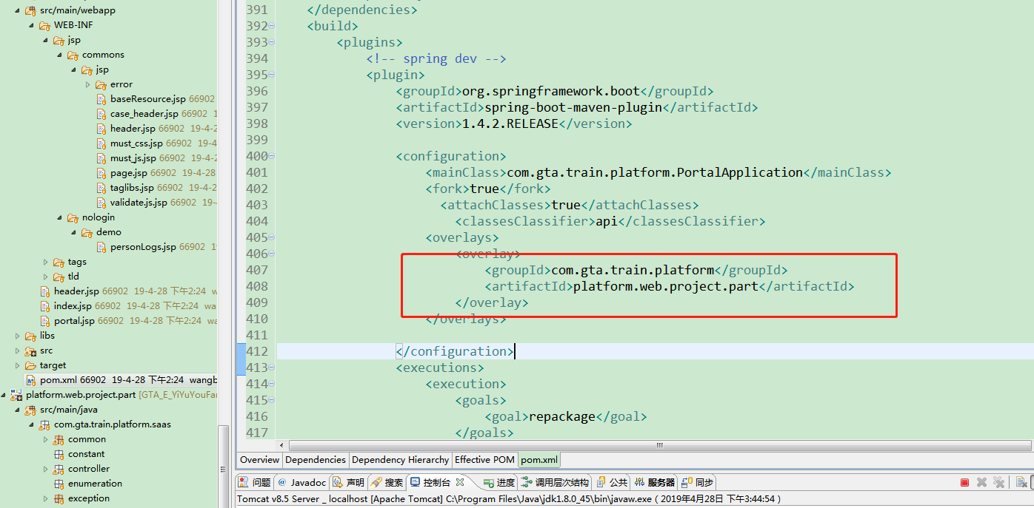
项目文件 | 修改内容
MyBatisMapperScannerConfig | dao扫描表
WebLogAspect | 切面包
application.properties | 项目名称
 | 实体包
 | 日志控制包

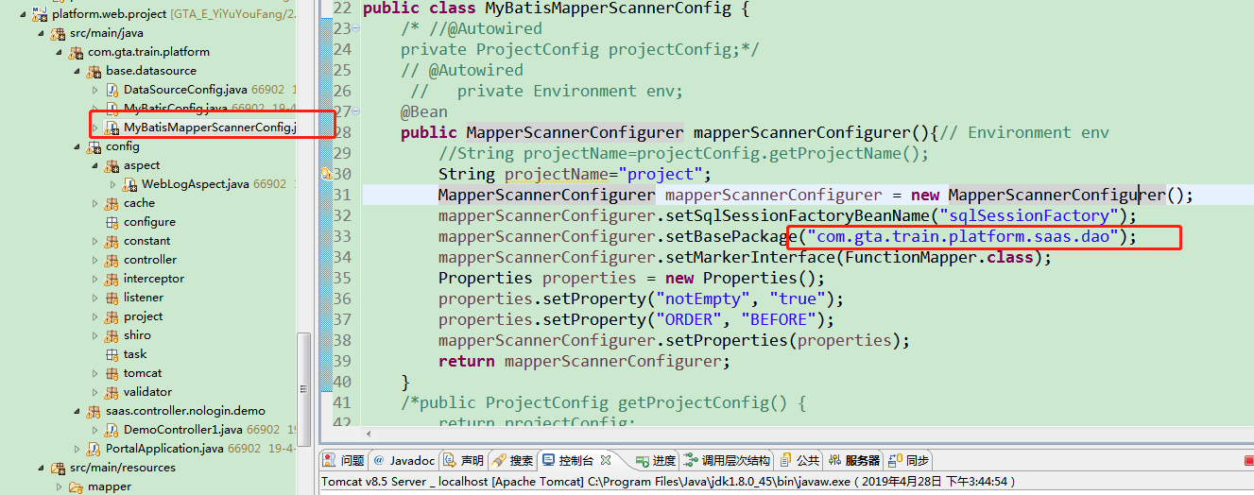

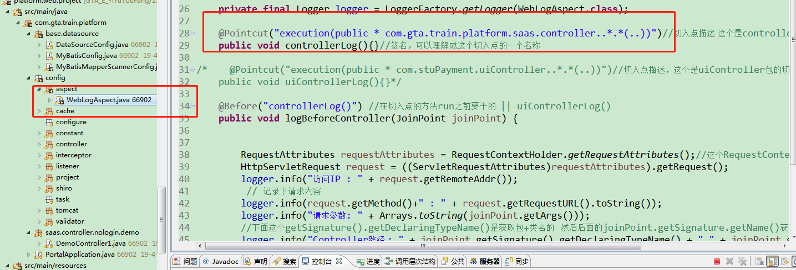

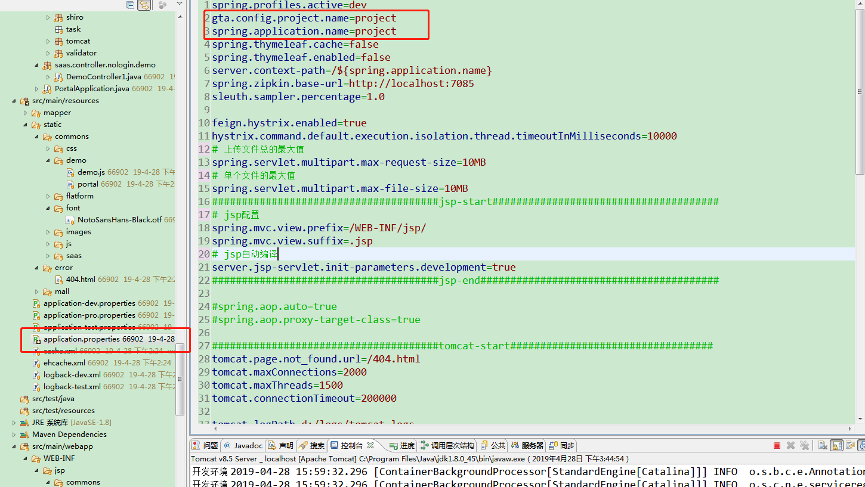

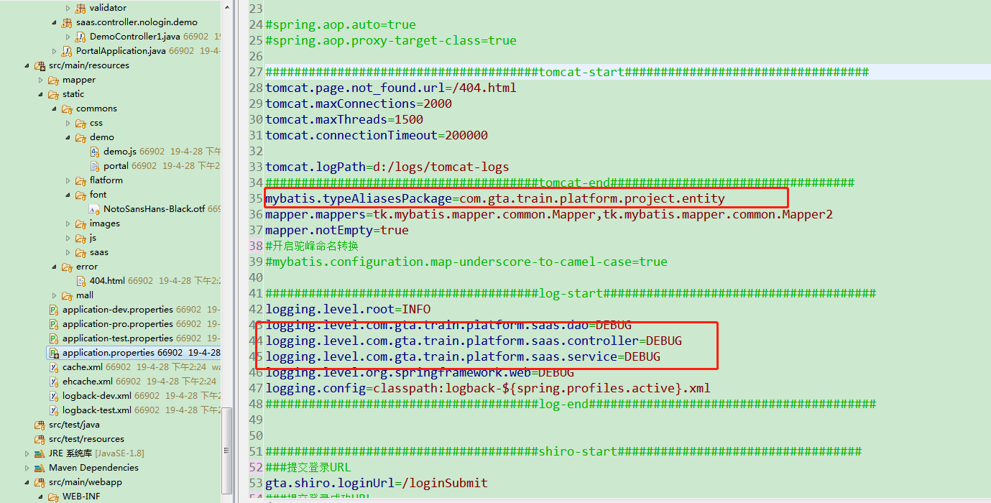

maven文件 | 描述
主项目pom.xml | 依赖子项目war
 | war插件增加子项目artifactId

